задание 1
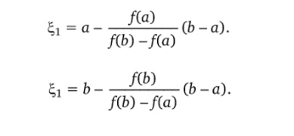
a= | 0 | b= | 1 | f(a)= | -1 | f(b)= | 5
e1''= | 0.16666666667 | e1'= | 0.16666666667 | f(e1'')= | -0.23148148148 | f(e1')= | -0.23148148148
e2''= | 0.22453703704 | e2'= | 0.22453703704 | f(e2'')= | 0.016716370488 | f(e2')= | 0.016716370488

 |  | ответ | 0.224537

задание 2
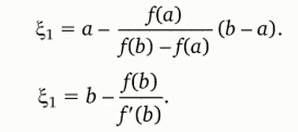
a= | 4.4 | b= | 4.5 | f(a)= | -0.30367621935 | f(b)= | 1.1373320546 | f'(b)= | 21.504848584
e1''= | 4.4210738706 | e1'= | 4.4471127616 | f(e1'')= | -0.086023767105 | f(e1')= | 0.2336998514 | f'(e1')= | 13.548381492
e2''= | 4.4280798075 | e2'= | 4.4298634797 | f(e2'')= | -0.0060664880 | f(e2')= | 0.0149598765 | f'(e2')= | 11.866807956
e3''= | 4.4285944293 | e3'= | 4.4286028309 | f(e3'')= | -0.0000286367 | f(e3')= | 0.0000701280 | f'(e3')= | 11.755798259
e4''= | 4.4285968654 | e4'= | 4.4285968655 | f(e4'')= | -0.0000000006 | f(e4')= | 0.0000000016 | f'(e4')= | 11.755276477
e5''= | 4.4285968654 | e5'= | 4.4285968654 | f(e5'')= | 0.0000000000 | f(e5')= | 0.0000000000 | f'(e5')= | 11.755276466

 |  | ответ | 4.4285968

